Sheet1
采购内容及要求
序号 | 品目 | 规格（mm) | 数量 | 单价上限 | 产品描述 | 参考样式
1 | 会议椅 | 座高450；扶手高700 | 15把 | 500元/把 | 1.覆面：采用专业办公网布，抗张、耐磨性强，透气和防静电性能优越，防潮、防污、易清洁，符合《国家纺织品基本安全技术规范》标准。 2.椅座：采用1.5mm夹板9层垫压成型，成型板材约12mm，板材承受压力300kg，经防腐、防虫处理。 3.椅背：采用优质PP，符合人体工学设计。 4.填充物：采用高密、高弹防火定型海绵，久坐不塌陷、不变形。 5.椅脚：采用优质钢制。 6.扶手：可灵活调整。 | 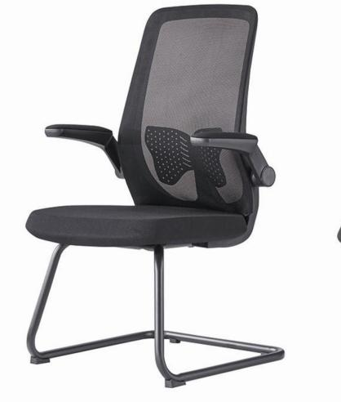
2 | 办公椅 | 常规规格 | 7张 | 600元/张 | 1.覆面：采用专业办公网布饰面，抗张、耐磨性强，透气和防静电性能优越，防潮、防污、易清洁，符合《国家纺织品基本安全技术规范》标准。 2.椅座：采用1.5mm夹板9层垫压成型，成型板材约12mm，板材承受压力300kg，经防腐、防虫处理。 3.椅背：采用优质PP，符合人体工学设计，可倾仰。 4.填充物：采用高密、高弹防火定型海绵，久坐不塌陷、不变形。 5.气杆：采用2.0mm优质无缝钢管制作，无偏载降落现象。 6.万向轮：一次冲压成型，耐磨性符合国际标准，最大承重150kg。 7.其他：配头枕及脚靠。 | 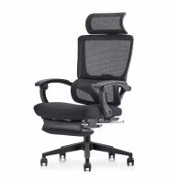
3 | 办公桌 | 主台（1600×800×760），配副台及三屉活动推柜 | 2张 | 1900元/张 | 1.饰面：采用环保木纹饰面，经防虫、防腐处理，耐磨性好。 2.基材：采用环保E0级优质板材，强度高，不变形，承重需达到国际握钉力测试标准，经防潮、防虫、防腐化化学处理。 3.封边：所有裸露部位需封边，采用同色PVC加热熔胶封边。 4.配件：采用优质五金配件。 | 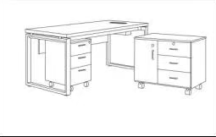
备注：货物实际尺寸与要求尺寸的长宽高误差分别不得超过3公分，货物颜色以实际需求为准。

